Cach dat ten bien
Loại | Cách đặt | Ví dụ | Hình ảnh minh họa
private propety | Có dấu _ ở đầu ký tự ngay sau dấu _ phải viết thường. Viết hoa ở những chữ bắt đầu tiếng | private _bienPrivate | 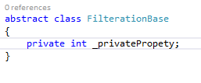
public propety | Viết hoa ở những chữ bắt đầu tiếng, phải có get; set; ở cuối | public BienPublic{get;set;} | 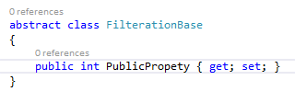
Method( phương thức) | viết thường ký tự đầu và những chữ tiếp theo thì viết hoa ở ký tự đầu | public void myMethod();
Class | Viết hoa ở những chữ bắt đầu tiếng | class FilterationBase

